Form Responses 1
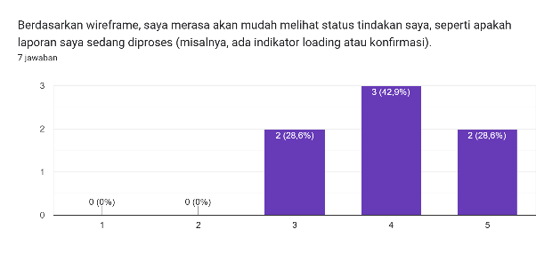
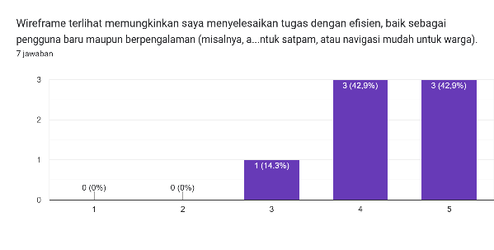
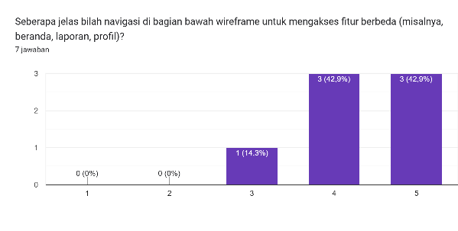
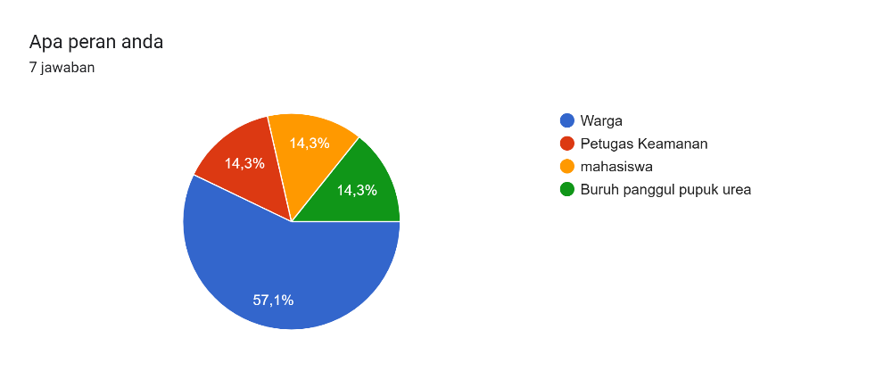
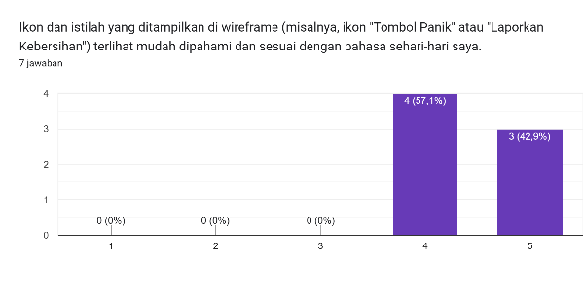
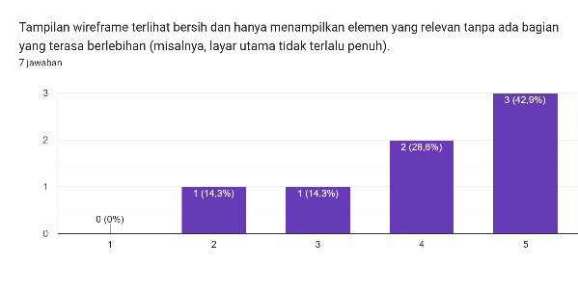
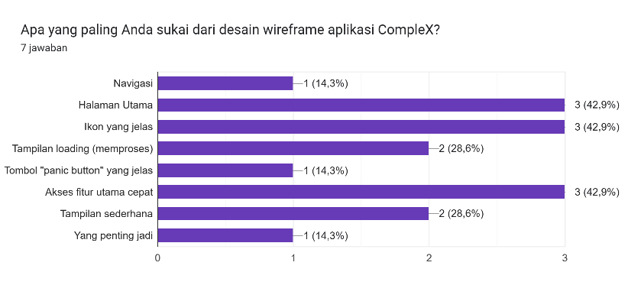
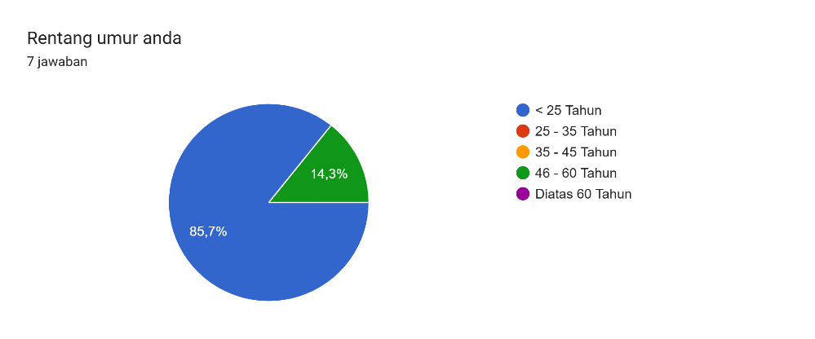
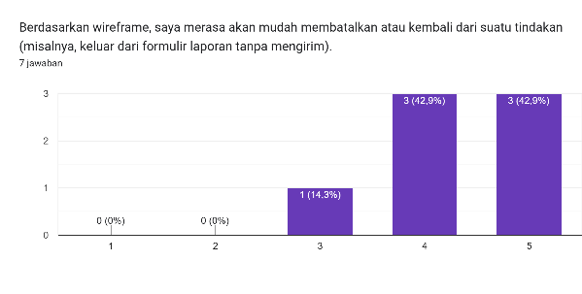
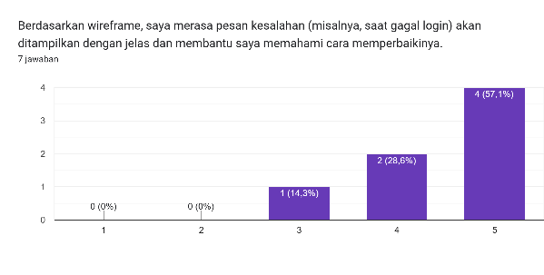
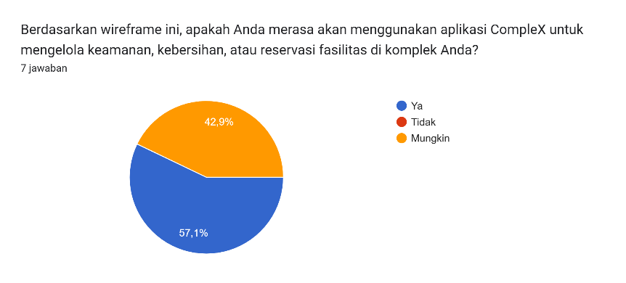
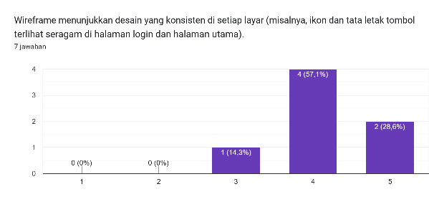
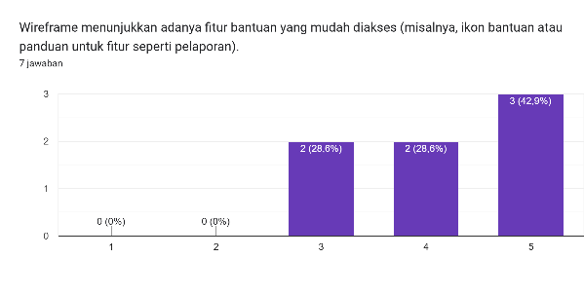
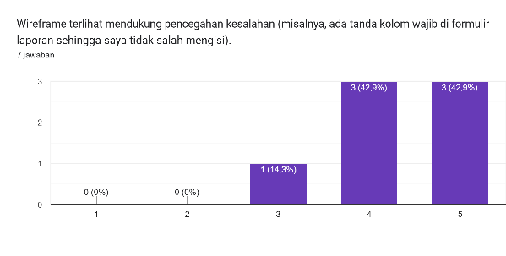
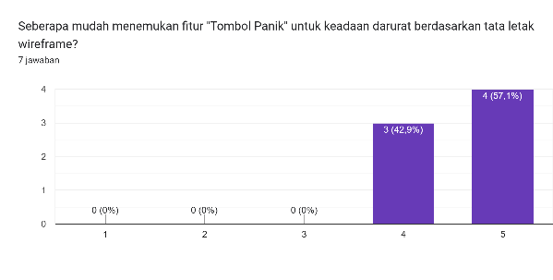
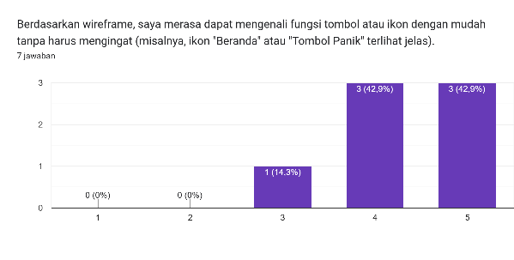

Timestamp | Email Address | Apa peran anda | Rentang umur anda | Berdasarkan wireframe, saya merasa akan mudah melihat status tindakan saya, seperti apakah laporan saya sedang diproses (misalnya, ada indikator loading atau konfirmasi). | Ikon dan istilah yang ditampilkan di wireframe (misalnya, ikon "Tombol Panik" atau "Laporkan Kebersihan") terlihat mudah dipahami dan sesuai dengan bahasa sehari-hari saya. | Berdasarkan wireframe, saya merasa akan mudah membatalkan atau kembali dari suatu tindakan (misalnya, keluar dari formulir laporan tanpa mengirim). | Wireframe menunjukkan desain yang konsisten di setiap layar (misalnya, ikon dan tata letak tombol terlihat seragam di halaman login dan halaman utama). | Wireframe terlihat mendukung pencegahan kesalahan (misalnya, ada tanda kolom wajib di formulir laporan sehingga saya tidak salah mengisi). | Berdasarkan wireframe, saya merasa dapat mengenali fungsi tombol atau ikon dengan mudah tanpa harus mengingat (misalnya, ikon "Beranda" atau "Tombol Panik" terlihat jelas). | Wireframe terlihat memungkinkan saya menyelesaikan tugas dengan efisien, baik sebagai pengguna baru maupun berpengalaman (misalnya, akses cepat ke fitur laporan untuk satpam, atau navigasi mudah untuk warga). | Tampilan wireframe terlihat bersih dan hanya menampilkan elemen yang relevan tanpa ada bagian yang terasa berlebihan (misalnya, layar utama tidak terlalu penuh). | Berdasarkan wireframe, saya merasa pesan kesalahan (misalnya, saat gagal login) akan ditampilkan dengan jelas dan membantu saya memahami cara memperbaikinya. | Wireframe menunjukkan adanya fitur bantuan yang mudah diakses (misalnya, ikon bantuan atau panduan untuk fitur seperti pelaporan). | Seberapa mudah menemukan fitur "Tombol Panik" untuk keadaan darurat berdasarkan tata letak wireframe? | Berdasarkan wireframe, seberapa jelas langkah-langkah untuk mengirim laporan kebersihan atau keamanan (misalnya, tata letak formulir laporan)? | Seberapa jelas bilah navigasi di bagian bawah wireframe untuk mengakses fitur berbeda (misalnya, beranda, laporan, profil)? | Apa yang paling Anda sukai dari desain wireframe aplikasi CompleX? | Apa saran perbaikan Anda untuk desain wireframe aplikasi CompleX? | Berdasarkan wireframe ini, apakah Anda merasa akan menggunakan aplikasi CompleX untuk mengelola keamanan, kebersihan, atau reservasi fasilitas di komplek Anda?
5/10/2025 | natanaelnababan55@gmail.com | Warga | < 25 Tahun | 4 | 4 | 4 | 4 | 4 | 4 | 4 | 4 | 4 | 4 | 4 | 4 | 4 | Halaman Utama | keren udah mantap pol | Ya
5/10/2025 | polisonto@gmail.com | mahasiswa | < 25 Tahun | 4 | 5 | 5 | 4 | 4 | 5 | 4 | 5 | 5 | 5 | 5 | 5 | 5 | Ikon yang jelas |  | Ya
5/10/2025 | hayaseyuukaseminar@gmail.com | Warga | < 25 Tahun | 3 | 4 | 4 | 4 | 3 | 4 | 5 | 2 | 3 | 3 | 4 | 3 | 4 | Tampilan loading (memproses) | UI nya diperbagus lagi, kurang enak dilihat. Untuk fitur udah ok | Mungkin
5/10/2025 | rivaldyalief@gmail.com | Warga | < 25 Tahun | 5 | 5 | 5 | 5 | 5 | 5 | 5 | 5 | 5 | 5 | 5 | 5 | 5 | Akses fitur utama cepat, Tampilan sederhana | Sudah bagus | Ya
5/10/2025 | hab40548@gmail.com | Warga | < 25 Tahun | 4 | 4 | 4 | 4 | 4 | 4 | 4 | 4 | 4 | 4 | 4 | 4 | 4 | Ikon yang jelas, Akses fitur utama cepat |  | Mungkin
5/10/2025 | keluangminyak66@gmail.com | Buruh panggul pupuk urea | < 25 Tahun | 5 | 5 | 5 | 5 | 5 | 5 | 5 | 5 | 5 | 5 | 5 | 4 | 5 | Navigasi, Halaman Utama, Ikon yang jelas, Tampilan loading (memproses), Tombol "panic button" yang jelas, Akses fitur utama cepat, Tampilan sederhana, Yang penting jadi | Ditingkatkan lagi | Ya
5/10/2025 | adijuandy88@gmail.com | Petugas Keamanan | 46 - 60 Tahun | 3 | 4 | 3 | 3 | 5 | 3 | 3 | 3 | 5 | 3 | 5 | 5 | 3 | Halaman Utama | Udah lumayan bagus | Mungkin

